酒店
注 | 日期 | 酒店 | 住宿时间 | 地址 | 公交 | 电话 | 价格 | 团购网址 | 备注
 | 2012-09-13 | 万达三亚海棠湾希尔顿逸林度假酒店海景房 | 1晚 | 海棠湾海棠路 |  | 0898-31667133、31663633、18789870591、13876756634 | 1765 | http://tuan.qunar.com/team.php?id=QNRODI5MjQ4&in_track=teammulti_%25E4%25B8%258A%25E6%25B5%25B7_%25E4%25B8%2589%25E4%25BA%259A_NULL_NULL_NULL_NULL_NULL_NULL_NULL_1_19 | 餐饮：酒店每日均含双人精美西式自助早餐； 门票：亚龙湾热带天堂森林公园门票2张，三亚海之玉海洋温泉门票2张； 交通：三亚凤凰机场至酒店免费接机或送机1次 其它：酒店均可免费使用健身房器材 ；入住期间需自付11元/人/晚的基金！
 | 2012-09-14 | 三亚半山半岛帆船港酒店海景房 | 2晚 | 鹿回头开发区半山半岛帆船港
 | 2012-09-15
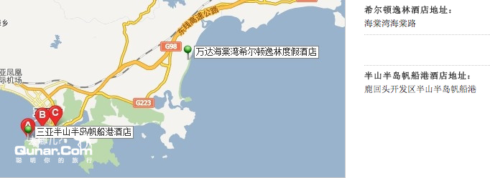

需在8月8日前下单，团购有效期至9月28日，不可退款 |  | 三亚万嘉戴斯度假酒店 | 3天2晚 | 三亚湾路212号 | 6路、24路、26路公交车至万嘉戴斯酒店站下车 | 0898-88349198 | 999 | http://www.lashou.com/hotel/detail/904720.html | 三亚 【三亚湾】仅售899元！市场价1951元的三亚万嘉戴斯度假酒店豪华大床房/双床房入住3天2晚：赠送双人每日阳光自助早餐（6:30-10:30）+赠送双人火锅自助晚餐一次（18:30-22:30）+赠送双人下午茶一次（14:00-16:30）+赠送双人中式按摩或活力芳香按摩1小时一次（二选一,10:00-24:00）！入住期间需自付11元/人/晚的基金！
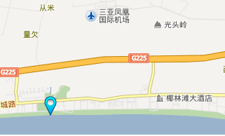
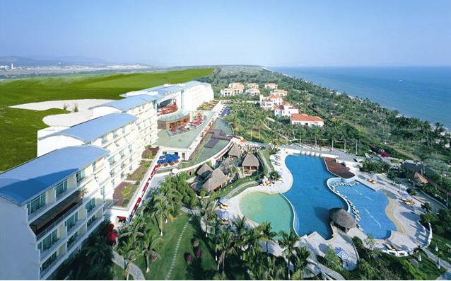

 |  |  |  |  |  |  | 2764

